pc、3g策划稿
 | 5.20 中国学生营养日

 | 为什么农村的孩子比城里的孩子学习好？ 要早点知道也许就考上清华了

一年一度的高考季又要到来了，对于还没有跨过这道墙的同学们是不是又紧张又期待呢？它将预示着你将进入人生的新阶段，开始更加独立的生活和学习。好的成绩会让你进入更好的学府，感受更好的学习氛围，记得去年高考完看见了很多晒高考成绩的，突然发现，一些农村的孩子竟然要比城市的孩子学习好多了！像是比较出名的衡水中学，2016年被清华北大录取的考生人数超过100人。相比而言，农村的孩子没有好的重点学校和课外辅导班让他们输在了起跑线，是什么让他们后来者居上的呢？
在心态方面
农村的孩子更渴望改变现状，也就更吃苦
农村的孩子更懂事

 | 网友都说衡水中学太变态了，在相对发展比较落后的地方，为什么比北京师大附中强那么多？当我们成绩差时，通常会抱怨某个老师教的不好或者学习环境不好，看似理直气壮的辩解，但却全是借口。真的成绩差的原因就是你还不够努力，你还不够吃苦！ |  |  | 面对成天面朝黄土背朝天的父母、面对一年都见不到一次面的外地务工父母，农村的孩子更了解父母赚钱的不易，更加珍惜来之不易的机会，所以他们会更加努力地学习为了不辜负辛苦工作的父母。

在身体方面
农村的孩子更能知道粒粒皆辛苦，所以三餐不马虎 目前，我国学生营养状况不容乐观，虽然膳食热量供给基本达到标准，但蛋白质供给量偏低，优质蛋白比例小，钙、锌、铁、维生素A等营养素明显不足。由于膳食中铁的吸收利用率低，我国20岁以下人群缺铁性贫血患病率为6—29%。

农村的孩子更能知道粒粒皆辛苦，所以三餐不马虎

 | 城市中小学学生一日三餐普遍是早餐马虎、中餐凑合、晚餐丰富，而实际上应该早餐丰富才对。学生膳食中植物源性铁的比例过高，铁的质量差、吸收少；学生钙摄入不足，仅为有关标准的40．6%，这与学生膳食中奶制品、豆类消费量偏低有关。值得一提的是，目前中学生学业负担重、饮食不重视，导致营养状况不如小学生；城市学生因生活水平高，学生偏食严重，多吃高热量的巧克力、饼干等，同时缺乏体育运动和身体锻炼，而农村孩子不偏食，且活动量较大，故而城市孩子普遍营养状况不如农村孩子。

你每天补充的蛋白质和维生素够吗？

 | 蛋白质图片（如4个鸡蛋） |  |  | 堆成山的蔬菜和水果

 |  |  | ＋

 | 10-20g蛋白质粉 |  |  | 30多种维生素及矿物质

心态靠你自己，身体我来帮你

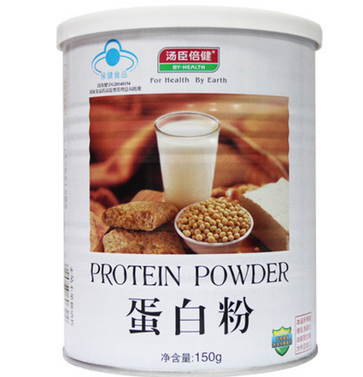 商品图片 |  | 商品图片 |  |  | 商品图片

汤臣倍健蛋白粉150g |  | 善存R佳维片 |  |  | 汤臣倍健牛初乳加钙咀嚼片

优惠价： | 188 108 | 优惠价： |  |  | 优惠价：

每天吃一点，身体不止好一点！

商品图片 速补充体力，消除疲劳，增强抵抗力 |  | 商品图片 改善体质虚弱，营养不良 |  |  | 商品图片 减轻疲劳，改善睡眠和食欲，改善蛋白质和能量代谢

神农 金银花蜂蜜 |  | 正典金丝燕冰糖燕窝 |  |  | 同仁堂 人参 活性参三支

优惠价： |  | 优惠价： |  |  | 优惠价：
别只记得补营养，你的身体还需要的更多保护！

商品图片 |  | 商品图片 |  |  | 商品图片

海尔 眼部按摩器 |  | 医用固定套及护具(锁骨矫正带) |  |  | 欧姆龙 身体脂肪测量器 HBF-306

优惠价： |  | 优惠价： |  |  | 优惠价：
中国学生营养三餐小知识： 早餐设计 按照我国学生每目膳食营养素供给量基本要求，一般早餐食谱中的各种营养素含量应占全天供给量的30%左右。 按照"五谷搭配、粗细搭配、荤素搭配、多样搭配"的基本原则，尽可能使营养早餐达到合理营养和平衡膳食的要求。 营养早餐应由粥面类、面点类、冷菜类等三部分组成，在餐后加一份瓜果补充维生素。 午餐设计 学生午餐的营养素设计量，应占全天供给量的35～40%。 学生营养午餐的食物供给量，应包括瓜果蔬菜类、大豆及其制品类、鱼肉禽蛋类等三类食物，并所占比重分别为65%、10%、25%左右较为适宜。 重视菜谱色、香、味、形、质的合理搭配。 要善于做些价廉物美又营养丰富的菜肴，如豆制品、猪肝、海带、肥肉、胡萝卜等食物。 晚餐设计 学生营养晚餐营养素的设计量应占全天供给量的35-40%，各种营养素的设计量应以补充有益于促进生长发育的营养素多一些。 学生营养晚餐的食物应包括瓜果蔬菜类、大豆及其制品类、鱼禽蛋奶类等三大类食物，所占比重分别为60%、10%、30%左右较为适宜。 学生营养晚餐的种类，应在6－10种甚至更多的种类（不包括汤菜料、葱姜蒜调味料）。 要重视菜谱色、香、味、形、质的合理搭配。

